Chi tiết địa chất
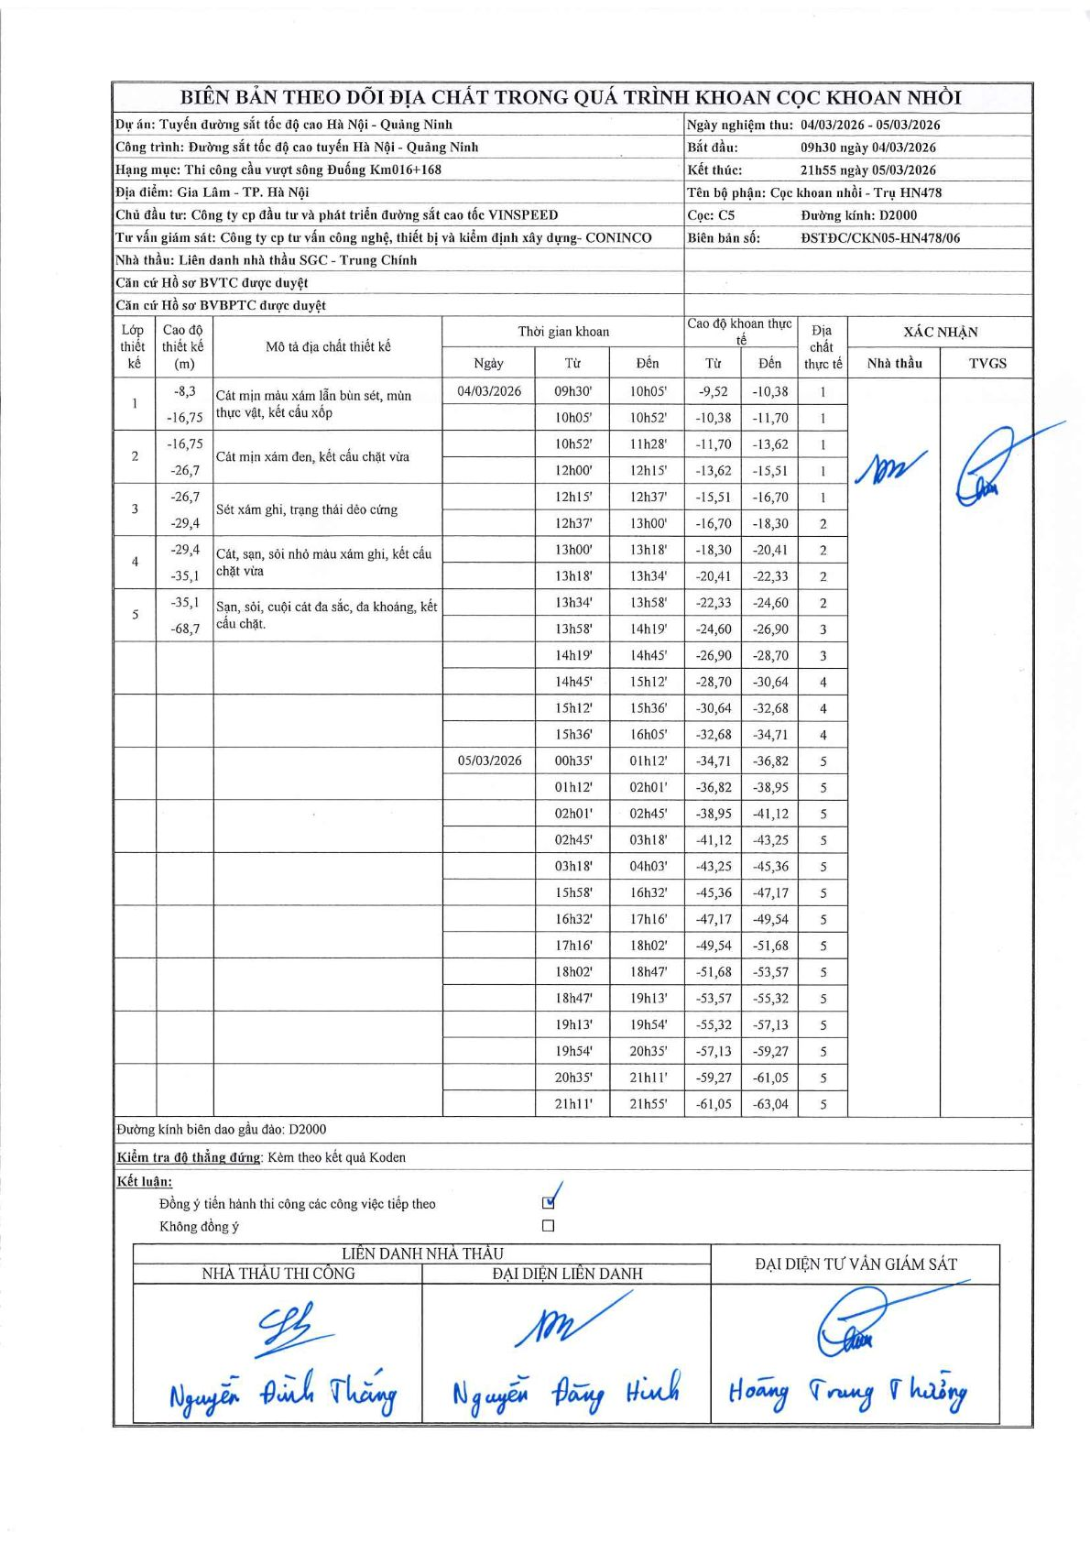
Dự án | Tuyến đường sắt tốc độ cao Hà Nội - Quảng Ninh
Hạng mục | Thi công cầu vượt sông Đuống Km016+168
Tên bộ phận | Cọc khoan nhồi - Trụ HN478
Số hiệu cọc | C5
Biên bản số | ĐSTĐC/CKN05-HN478/06
Đường kính | D2000
Bắt đầu thi công | 09:30 04/03/2026
Kết thúc thi công | 21:55 05/03/2026

Địa chất TT | Đường kính | Mô tả lớp thiết kế | Từ (h) | Đến (h) | Cao độ từ | Cao độ đến | T.Gian (h) | Dài (m) | V (m/h) | Ghi chú
1 | D2000 | Cát mịn màu xám lẫn bùn sét, mùn thực vật, kết cấu xốp | 09h30' 04/03/2026 | 10h05' 04/03/2026 | -9.52 | -10.38 | 0.58 | 0.86 | 1.47
1 | D2000 | Cát mịn màu xám lẫn bùn sét, mùn thực vật, kết cấu xốp | 10h05' 04/03/2026 | 10h52' 04/03/2026 | -10.38 | -11.7 | 0.78 | 1.32 | 1.69
1 | D2000 | Cát mịn màu xám lẫn bùn sét, mùn thực vật, kết cấu xốp | 10h52' 04/03/2026 | 11h28' 04/03/2026 | -11.7 | -13.62 | 0.6 | 1.92 | 3.2
1 | D2000 | Cát mịn màu xám lẫn bùn sét, mùn thực vật, kết cấu xốp | 12h00' 04/03/2026 | 12h15' 04/03/2026 | -13.62 | -15.51 | 0.25 | 1.89 | 7.56
1 | D2000 | Cát mịn màu xám lẫn bùn sét, mùn thực vật, kết cấu xốp | 12h15' 04/03/2026 | 12h37' 04/03/2026 | -15.51 | -16.7 | 0.37 | 1.19 | 3.25
2 | D2000 | Cát mịn xám đen, kết cấu chặt vừa | 12h37' 04/03/2026 | 13h00' 04/03/2026 | -16.7 | -18.3 | 0.38 | 1.6 | 4.17
2 | D2000 | Cát mịn xám đen, kết cấu chặt vừa | 13h00' 04/03/2026 | 13h18' 04/03/2026 | -18.3 | -20.41 | 0.3 | 2.11 | 7.03
2 | D2000 | Cát mịn xám đen, kết cấu chặt vừa | 13h18' 04/03/2026 | 13h34' 04/03/2026 | -20.41 | -22.33 | 0.27 | 1.92 | 7.2
2 | D2000 | Cát mịn xám đen, kết cấu chặt vừa | 13h34' 04/03/2026 | 13h58' 04/03/2026 | -22.33 | -24.6 | 0.4 | 2.27 | 5.68
3 | D2000 | Sét xám ghi, trạng thái dẻo cứng | 13h58' 04/03/2026 | 14h19' 04/03/2026 | -24.6 | -26.9 | 0.35 | 2.3 | 6.57
3 | D2000 | Sét xám ghi, trạng thái dẻo cứng | 14h19' 04/03/2026 | 14h45' 04/03/2026 | -26.9 | -28.7 | 0.43 | 1.8 | 4.15
4 | D2000 | Cát, sạn, sỏi nhỏ màu xám ghi, kết cấu chặt vừa | 14h45' 04/03/2026 | 15h12' 04/03/2026 | -28.7 | -30.64 | 0.45 | 1.94 | 4.31
4 | D2000 | Cát, sạn, sỏi nhỏ màu xám ghi, kết cấu chặt vừa | 15h12' 04/03/2026 | 15h36' 04/03/2026 | -30.64 | -32.68 | 0.4 | 2.04 | 5.1
4 | D2000 | Cát, sạn, sỏi nhỏ màu xám ghi, kết cấu chặt vừa | 15h36' 04/03/2026 | 16h05' 04/03/2026 | -32.68 | -34.71 | 0.48 | 2.03 | 4.2
5 | D2000 | Sạn, sỏi, cuội cát đa sắc, đa khoáng, kết cấu chặt. | 00h35' 05/03/2026 | 01h12' 05/03/2026 | -34.71 | -36.82 | 0.62 | 2.11 | 3.42
5 | D2000 | Sạn, sỏi, cuội cát đa sắc, đa khoáng, kết cấu chặt. | 01h12' 05/03/2026 | 02h01' 05/03/2026 | -36.82 | -38.95 | 0.82 | 2.13 | 2.61
5 | D2000 | Sạn, sỏi, cuội cát đa sắc, đa khoáng, kết cấu chặt. | 02h01' 05/03/2026 | 02h45' 05/03/2026 | -38.95 | -41.12 | 0.73 | 2.17 | 2.96
5 | D2000 | Sạn, sỏi, cuội cát đa sắc, đa khoáng, kết cấu chặt. | 02h45' 05/03/2026 | 03h18' 05/03/2026 | -41.12 | -43.25 | 0.55 | 2.13 | 3.87
5 | D2000 | Sạn, sỏi, cuội cát đa sắc, đa khoáng, kết cấu chặt. | 03h18' 05/03/2026 | 04h03' 05/03/2026 | -43.25 | -45.36 | 0.75 | 2.11 | 2.81
5 | D2000 | Sạn, sỏi, cuội cát đa sắc, đa khoáng, kết cấu chặt. | 15h58' 05/03/2026 | 16h32' 05/03/2026 | -45.36 | -47.17 | 0.57 | 1.81 | 3.19
5 | D2000 | Sạn, sỏi, cuội cát đa sắc, đa khoáng, kết cấu chặt. | 16h32' 05/03/2026 | 17h16' 05/03/2026 | -47.17 | -49.54 | 0.73 | 2.37 | 3.23
5 | D2000 | Sạn, sỏi, cuội cát đa sắc, đa khoáng, kết cấu chặt. | 17h16' 05/03/2026 | 18h02' 05/03/2026 | -49.54 | -51.68 | 0.77 | 2.14 | 2.79
5 | D2000 | Sạn, sỏi, cuội cát đa sắc, đa khoáng, kết cấu chặt. | 18h02' 05/03/2026 | 18h47' 05/03/2026 | -51.68 | -53.57 | 0.75 | 1.89 | 2.52
5 | D2000 | Sạn, sỏi, cuội cát đa sắc, đa khoáng, kết cấu chặt. | 18h47' 05/03/2026 | 19h13' 05/03/2026 | -53.57 | -55.32 | 0.43 | 1.75 | 4.04
5 | D2000 | Sạn, sỏi, cuội cát đa sắc, đa khoáng, kết cấu chặt. | 19h13' 05/03/2026 | 19h54' 05/03/2026 | -55.32 | -57.13 | 0.68 | 1.81 | 2.65
5 | D2000 | Sạn, sỏi, cuội cát đa sắc, đa khoáng, kết cấu chặt. | 19h54' 05/03/2026 | 20h35' 05/03/2026 | -57.13 | -59.27 | 0.68 | 2.14 | 3.13
5 | D2000 | Sạn, sỏi, cuội cát đa sắc, đa khoáng, kết cấu chặt. | 20h35' 05/03/2026 | 21h11' 05/03/2026 | -59.27 | -61.05 | 0.6 | 1.78 | 2.97
5 | D2000 | Sạn, sỏi, cuội cát đa sắc, đa khoáng, kết cấu chặt. | 21h11' 05/03/2026 | 21h55' 05/03/2026 | -61.05 | -63.04 | 0.73 | 1.99 | 2.71

ẢNH BIÊN BẢN GỐC

